Mapa Inf
Mapa N° 1 Cobertura geográfica de servicios financieros
AL 28 DE FEBRERO DE 2026

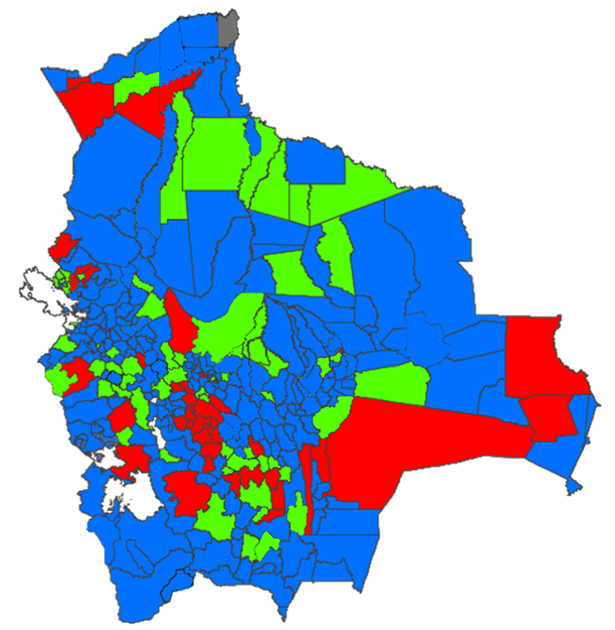

 | Nivel de cobertura | MUNICIPIOS |  | HABITANTES *
 |  | Número | % | Número | %
 | Alto | 236 | 69.617% | 10,490,254 | 87.375%
 | Medio | 65 | 19.174% | 1,004,444 | 8.366%
 | Bajo | 37 | 10.914% | 509,493 | 4.244%
 | Nulo | 1 | 0.295% | 1,840 | 0.015%
 | Total | 339 | 100.000% | 12,006,031 | 100.000%

* Proyección poblacional 2022, fuente INE

